1
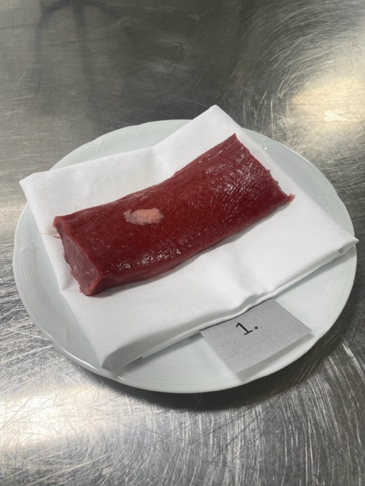

Nummer: | 1
Producent: |  | Referens
Plats: |  | Nya Zeeland
Ras:
Levnadsätt:
Ålder:
Kön:
Slakteri:
Slaktdatum:
Slaktvikt:
Formklass:
Fettklass:
Nedkylning:
Hängning hel/halv:
Nedskärning detalj:
Hängmörning:
Förpackning
Levererat:
Produkt: Referens

Antal kockar: | 4
Råvara 1
 | UTSEENDE | MÖRHET | SAFTIGHET | SMAK
Kock 1 | 4 | 7 | 4 | 4
Kock 2 | 3 | 6 | 5 | 3
Kock 3 | 3 | 2 | 3 | 3
Kock 4 | 3 | 4 | 6 | 3
Kockar | UTSEENDE | MÖRHET | SAFTIGHET | SMAK | Potential
 | Skala 1-10 | Skala 1 - 10 | Skala 1-10 | Skala 1 - 10 | 35-50 poäng = Exceptionell råvara
 | x 1 | x 1 |  | x 2 | 30-34 = Utmärkt råvarukvalité
 |  |  |  |  | 25-29 = Hög råvarukvalité
 |  |  |  |  | 20-24 = Standard råvara
Kock 1 | 4 | 7 | 4 | 4
Kock 2 | 3 | 6 | 5 | 3
Kock 3 | 3 | 2 | 3 | 3
Kock 4 | 3 | 4 | 6 | 3

summa | 13 | 19 | 18 | 26 | 19.00
potential | 3.25 | 4.75 | 4.50 | 6.50 | 19.00

TILLAGNINGSPROTOKOLL |  |  |  |  | KOCKARNAS KOMMENTARER:
Förpackning: | Vaccumförpackad |  |  |  | Utseende i rå form: | Saknar kappa, minimal doft, lamm?
Utseende: | Väldigt blött i förpackningen |  |  |  |  | Mjuk, fuktig
Tillagning: | Panna
Metod:
Salt: | Havssalt finkorn |  |  |  | Mörhet: | Väldigt mör, korta fibrer
Temperatur ugn: | 130° |  |  |  |  | För mör, felaktig
Före:
Efter: |  |  |  |  | Saftighet: | I början, ssedan klister
Ur ugn: | 50-51° |  |  |  |  | Saftighet försvinner
Efter vila: | 55°
Tid i ugn: |  |  |  |  | Smak: | Lever, järn, kort smak, mild
Vila tid: |  |  |  |  |  | Syrlig
 |  |  |  |  |  | Sten, krut, blod
Kommenter EXRÅ:
Referens råvara inhandlat på hemköp
Otrevlig vacc doft, dålig styckade bitar, helt putsade utan fett kvar.
Vet ej ras, ålder osv.

2
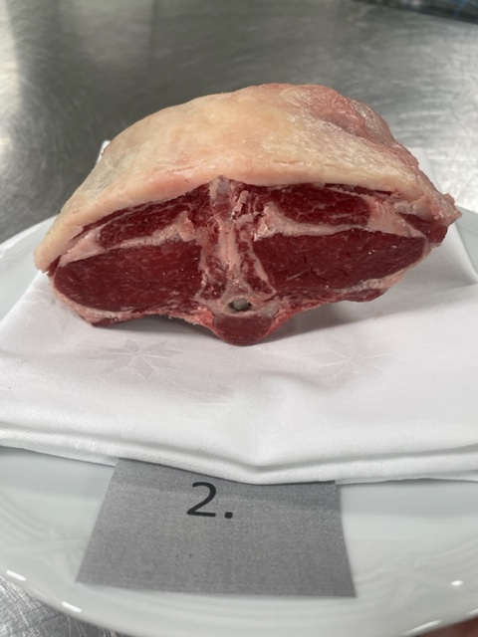

Nummer: | 2
Producent: | Tångerda Gård
Plats:
Ras: | Gotlandsfår
Levnadsätt: | Naturbete skog, ekhagar, vatten
Ålder: | 3,5 år
Kön: | Tacka
Slakteri: | KLS Kalmar
Slaktdatum: | 2023-09-28
Slaktvikt: | 22,1 kg
Formklass: | R
Fettklass: | 3-
Nedkylning: | Enligt KLS
Hängning hel/halv: | Helkropp
Nedskärning detalj: | 2023-10-10
Hängmörning: | Vaccumförpackad den 10/10
Förpackning | Vaccum tills provdag, slaktarpapper
Levererat: | 23/10 2023

Antal kockar: | 4

Råvara 2
 | UTSEENDE | MÖRHET | SAFTIGHET | SMAK | Potential
 |  |  |  |  | 1
Kock 1 | 6 | 6 | 7 | 6
Kock 2 | 5 | 7 | 8 | 7.5
Kock 3 | 6 | 8 | 7.5 | 7.5
Kock 4 | 7 | 7 | 8 | 7
Kockar | UTSEENDE | MÖRHET | SAFTIGHET | SMAK | Potential
 | Skala 1-10 | Skala 1 - 10 | Skala 1-10 | Skala 1 - 10 | 35-50 poäng = Exceptionell råvara
 | x 1 | x 1 |  | x 2 | 30-34 = Utmärkt råvarukvalité
 |  |  |  |  | 25-29 = Hög råvarukvalité
 |  |  |  |  | 20-24 = Standard råvara
Kock 1 | 6 | 6 | 7 | 6
Kock 2 | 5 | 7 | 8 | 7.5
Kock 3 | 6 | 8 | 7.5 | 7.5
Kock 4 | 7 | 7 | 8 | 7

summa | 24 | 28 | 30.5 | 56 | 34.63
potential | 6.00 | 7.00 | 7.63 | 14.00 | 34.63

TILLAGNINGSPROTOKOLL |  |  |  |  | KOCKARNAS KOMMENTARER:
Förpackning: | Vackert och omsorgsfullt förpackade i papper |  |  |  | Utseende i rå form: | Något marmorerad, vaccad?
Utseende: |  |  |  |  |  | Liten fettkappa, på ben, rödrosa utan djup
Tillagning: | Panna
Metod:
Salt: | Havssalt finkorn |  |  |  | Mörhet: | Mör med korta fibrer
Temperatur ugn: | 130°
Före:
Efter: |  |  |  |  | Saftighet: | Saftig, ojämn balans kött/fett
Ur ugn: | 48-49° |  |  |  |  | Lång saftiughet
Efter vila: | 54°
Tid i ugn: |  |  |  |  | Smak: | Trevlig järninghet, lång djup smak, stark utan intensiv
Vila tid: |  |  |  |  |  | Mild smak svamp
 |  |  |  |  |  | Nötig, stor rund, ostig,
Kommenter EXRÅ:
Extra bonus med lavandelkvisten och snöret.
Lite kort sågad på sidorna av sadeln. Det gör att man visuellt ser den avkapad ut.
Samt vid tillagning saknar med den lilla delen för skydda köttet.
Visningsbiten kan man jobba på vid hanteringen vid styckning för att få ut en mer perfekt bit.
Samt varsamt förpacka den i papper så råvaran inte får papersskrynklor i formen.
Bra hög nivå på många områden där mörhet och textur saftighet sticker ut.

3
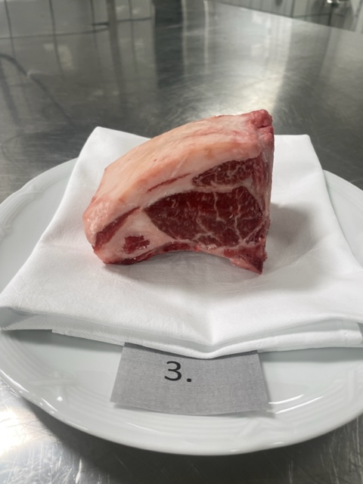

Nummer: | 3
Producent: | Lupiners Gård
Plats: | Södra Boarp 4, Gränna
Ras: | Gotlandsfår
Levnadsätt: | Ute på bete 1 maj-oktober.
Ålder: | 2,5 år
Kön: | Tacka
Slakteri: | Skara Lammslakteri
Slaktdatum: | 22-Sep-23
Slaktvikt: | 32,7 kg
Formklass: | R+
Fettklass: | 3
Nedkylning: | -
Hängning hel/halv: | Hängs som halvkropp +4°
Nedskärning detalj: | 2023-09-29
Hängmörning: | 24 dagar i +4° inpenslade i tackafett
Förpackning | Slaktarpapper
Levererat: | 2023-10-23

Antal kockar: | 4
Råvara 3
 | UTSEENDE | MÖRHET | SAFTIGHET | SMAK
Kock 1 | 9 | 9 | 8 | 7.5
Kock 2 | 7 | 8 | 8 | 8
Kock 3 | 8 | 7.5 | 7.5 | 8.5
Kock 4 | 7 | 7 | 7 | 8
Kockar | UTSEENDE | MÖRHET | SAFTIGHET | SMAK | Potential
 | Skala 1-10 | Skala 1 - 10 | Skala 1-10 | Skala 1 - 10 | 35-50 poäng = Exceptionell råvara
 | x 1 | x 1 |  | x 2 | 30-34 = Utmärkt råvarukvalité
 |  |  |  |  | 25-29 = Hög råvarukvalité
 |  |  |  |  | 20-24 = Standard råvara
Kock 1 | 9 | 9 | 8 | 7.5
Kock 2 | 7 | 8 | 8 | 8
Kock 3 | 8 | 7.5 | 7.5 | 8.5
Kock 4 | 7 | 7 | 7 | 8

summa | 31 | 31.5 | 30.5 | 64 | 39.25
potential | 7.75 | 7.88 | 7.63 | 16.00 | 39.25

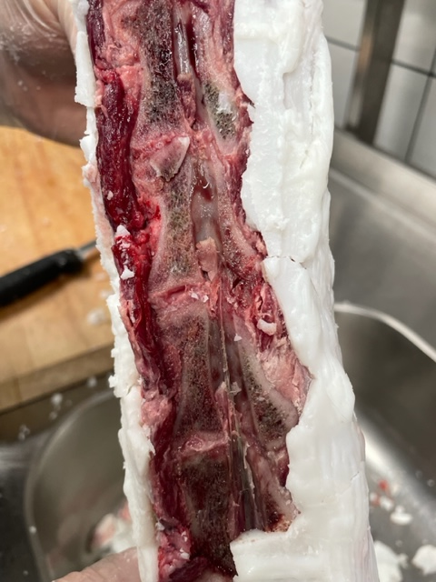
TILLAGNINGSPROTOKOLL |  |  |  |  | KOCKARNAS KOMMENTARER:
Förpackning: | Slaktarpapper |  |  |  | Utseende i rå form: | Djup rosaröd färg, bra marmorering
Utseende: |  |  |  |  |  | Intensiv doft av gräs, hö, ensilage
Tillagning: | Panna |  |  |  |  | Fast fin konsistens
Metod:
Salt: | Havssalt finkorn |  |  |  | Mörhet: | Väldigt fin mörhet
Temperatur ugn: | 130°
Före:
Efter: |  |  |  |  | Saftighet: | Väldigt hög saftighet, likaså fettet
Ur ugn: | 48-49° |  |  |  |  | Bra balans fett/Kött
Efter vila: | 54° |  |  |  |  | Saftiga tunna fina fibrer med lång saftighet
Tid i ugn: |  |  |  |  | Smak: | Fantastisk fettsmak,
Vila tid: |  |  |  |  |  | Djup köttsmak, smör, stor, stallig, gott gräs
 |  |  |  |  |  | Lång eftersmak, Ostighet, lagrad gräs
Kommenter EXRÅ:
Fint intalgade kotlettrader. En nackdel när den är intalgad hel visade sig vara vid
den sågade ryggraden och ryggmärgen, där var det fuktigt och hade utvecklad mindre bra dofter. Kan bli ett problem. Se bild.
Normalt räcker det med att pensla in de delar som är öppna med kött.
För att höja hantverket med styckningen på hela biten föreslås det att man sågar visningsbiten från samma rad som används vid tillagning.
En nysågad bit samma moprgon som den ska visas brukar vara till gagn för helheten, samt raka vackra snitt.
Jämn hög nivå på alla områden från kockarna, man märker att denna råvara sticker ut i dagens provning.

4
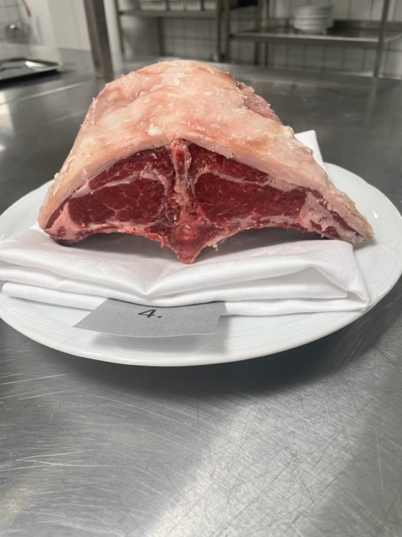

Nummer: | 4
Producent: | Gunneryd, Gränna
Plats: | Gunneryd i Östra Vätterbranten
Ras: | Gotlandsfår
Levnadsätt: | Naturbete under betesperiod, ensilage under vinter. Timotej, engelskt rajgräs, cikoria, rödklöver, svartkämpar.
Ålder: | 7 år
Kön: | Tacka
Slakteri: | Litet lokalt
Slaktdatum: | 2023-09-25
Slaktvikt: | 35 kg
Formklass: | R gissning
Fettklass: | 2 + gissning
Nedkylning:
Hängning hel/halv: | Helkropp
Nedskärning detalj: | 2/10 till sadel
Hängmörning: | intalgad i fett 7/10
Förpackning | Slaktarpapper
Levererat: | 2023-10-23

Antal kockar: | 4
Råvara 4
 | UTSEENDE | MÖRHET | SAFTIGHET | SMAK
Kock 1 | 6 | 4 | 5 | 8
Kock 2 | 7 | 6 | 7 | 6
Kock 3 | 5.5 | 4.5 | 6 | 6
Kock 4 | 7 | 3 | 5 | 6
Kockar | UTSEENDE | MÖRHET | SAFTIGHET | SMAK | Potential
 | Skala 1-10 | Skala 1 - 10 | Skala 1-10 | Skala 1 - 10 | 35-50 poäng = Exceptionell råvara
 | x 1 | x 1 |  | x 2 | 30-34 = Utmärkt råvarukvalité
 |  |  |  |  | 25-29 = Hög råvarukvalité
 |  |  |  |  | 20-24 = Standard råvara
Kock 1 | 6 | 4 | 5 | 8
Kock 2 | 7 | 6 | 7 | 6
Kock 3 | 5.5 | 4.5 | 6 | 6
Kock 4 | 7 | 3 | 5 | 6

summa | 25.5 | 17.5 | 23 | 52 | 29.50
potential | 6.38 | 4.38 | 5.75 | 13.00 | 29.50

TILLAGNINGSPROTOKOLL |  |  |  | KOCKARNAS KOMMENTARER:
Förpackning: | Slaktarpapper |  |  | Utseende i rå form: | Något marmorerad, 1 cm fettkappa
Utseende: |  |  |  |  | Behövs putsas till, väldigt intensiv doft
Tillagning: | Panna |  |  |  | Hängd länge, hög andel fett
Metod:
Salt: | Havssalt finkorn |  |  | Mörhet: | Något mindre mör
Temperatur ugn: | 130° |  |  |  | Inte fullt så mör
Före:
Efter: |  |  |  | Saftighet: | Väldigt hög textur, bra saftighet
Ur ugn: | 48-49° |  |  |  | Kraftigare fibrer
Efter vila: | 54°
Tid i ugn: |  |  |  | Smak: | Intensiv djup smak med lång eftersmak
Vila tid: |  |  |  |  | Blåmögelost toner i fettet, ostighet
 |  |  |  |  | Faller samman lite i smaken
Kommenter EXRÅ: |  |  |  |  | Smalare smakspektra, kortare i längd
När det är tacka ska man alltid klyva sadeln på mitten och ta bort ryggmärgen.
Något snedsågad visningsbit, här kommer styckarens skills på prov. Hur raka och vackra snitt kan de lägga?
Även när man skär bort bogstekarna så ser det ut som här att man gått lite för djupt in på fettkappan på sadeln.
Hela hanteringen med visningsbiten säger så mycket om hur den blivit hanterad hela vägen i slakt/styck och påverkar smaken i slutändan.
Samt såga snygga snitt på båda sidor hjälper mycket till helheten.
Här är råvaran lite spretig på områdena, där framförallt mörhet & textur saftigheten drar ner denna råvara.

5
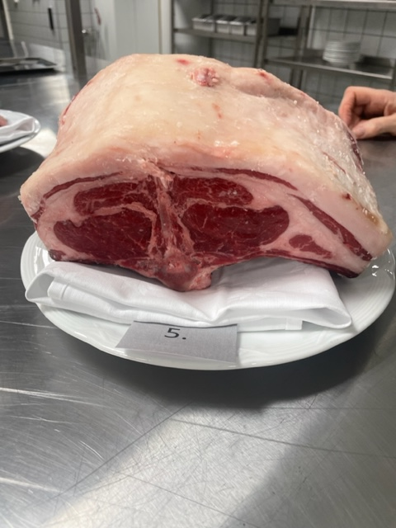

Nummer: | 5
Producent: | Säby Gård
Plats: | Säby Gård,Husqvarna
Ras: | 25% av varje, Leicester, Gotland, Texel, Suffolk
Levnadsätt: | Naturbete sommar, Eget ensilage vinter, timotej, baljväxter, mineraler, salt. Ej spannmål
Ålder: | 5 år
Kön: | Tacka
Slakteri: | Hemslakt
Slaktdatum: | 2023-09-25
Slaktvikt: | 68 kg?
Formklass: | -
Fettklass: | -
Nedkylning: | Första dygn ner till 4°, sedan 0,5-3°
Hängning hel/halv: | Hel
Nedskärning detalj: | 2023-10-02
Hängmörning: | Inpenslad i nöttalg, 0,5-3°
Förpackning | Slaktarpapper
Levererat: | 2023-10-23

Antal kockar: | 4
Råvara 5
 | UTSEENDE | MÖRHET | SAFTIGHET | SMAK
Kock 1 | 8 | 5 | 7 | 6
Kock 2 | 7 | 7 | 6 | 8
Kock 3 | 6 | 6.5 | 7 | 6.5
Kock 4 | 6 | 6 | 5 | 6
Kockar | UTSEENDE | MÖRHET | SAFTIGHET | SMAK | Potential
 | Skala 1-10 | Skala 1 - 10 | Skala 1-10 | Skala 1 - 10 | 35-50 poäng = Exceptionell råvara
 | x 1 | x 1 |  | x 2 | 30-34 = Utmärkt råvarukvalité
 |  |  |  |  | 25-29 = Hög råvarukvalité
 |  |  |  |  | 20-24 = Standard råvara
Kock 1 | 8 | 5 | 7 | 6
Kock 2 | 7 | 7 | 6 | 8
Kock 3 | 6 | 6.5 | 7 | 6.5
Kock 4 | 6 | 6 | 5 | 6

summa | 27 | 24.5 | 25 | 53 | 32.38
potential | 6.75 | 6.13 | 6.25 | 13.25 | 32.38

TILLAGNINGSPROTOKOLL |  |  |  | KOCKARNAS KOMMENTARER:
Förpackning: | Slaktarpapper |  |  | Utseende i rå form: | Marmorerad medel rödrosa
Utseende: |  |  |  |  | Otroligt stor storlek med högfettkappa
Tillagning: | Panna |  |  |  | Torr fin konsistens, viss syra i doft
Metod:
Salt: | Havssalt finkorn |  |  | Mörhet: | Något motstånd
Temperatur ugn: | 130° |  |  |  | Bra mörhet
Före:
Efter: |  |  |  | Saftighet: | Saftig med större fiberstruktur, något tuff textur
Ur ugn: | 48-49° |  |  |  | Kraftigare fibrer med kort saftighet
Efter vila: | 54° |  |  |  | Aningens kort saftighet
Tid i ugn: |  |  |  | Smak: | Gräsighet, stall, halm.
Vila tid: |  |  |  |  | Smaken är inte lika stor som råvaran
 |  |  |  |  | Skog, stor smak i mellansegmentet
Kommenter EXRÅ:
Otrolig storlek! Mäkta imponerad.
En mer bearbetad styckning med precsion skulle lyfta ytterligare här.
Snygga snitt på båda sidor samt se till att man skrapar bort alla benbitar och fett som finns kvar
Samt när det gäller tacka bör den alltid delas i ryggraden och ta ut ryggmärgen för destruktion.
Lite ojämn råvara där mörhet och textur saftighet spretar lite och drar ner lite.

